イベント仕様
イベント仕様

初期表示・メニュー再表示
処理概要
 | ログイン処理からの委譲、または nenkin / Menu / View の要求を受け、年金業務で使用する職員情報を確認してメニューを表示する。職員情報の保持済み・未成立を分け、未成立時だけ共通ログイン情報から名簿を照会する。
 | 新規・変更・削除、処理データ、印刷、EXCEL出力の各画面にある「戻る」は、その画面のフォームの VIEW_ID を Menu、COMMAND_ID を View に変更してPOSTする。戻る際にも本イベントを実行し、遷移元の表示Beanをメニュー用に置き換える。
処理手順
 | 1. 共通入口で要求を受け付ける。
 | 1.1. | ControlServlet はパラメータ取得前に要求文字コードをWindows-31Jへ設定する。通常フォームの三識別値を取得し、機能IDを小文字化してActionのパッケージ名に使う。
 | 1.2. | VIEW_ID=Login 以外は LoginBean を取得し、ログイン可否を確認する。不成立なら ErrorMsg へ「ログイン時間切れです。再度ログインしてください。」を設定し、共通エラーJSPを選ぶ。メニューActionは呼ばない。
 | 1.3. | 認証を通過した要求とログイン要求は運用可否を確認する。年金とcommonは運用状態表を照会する対象ではないが、判定前に共通接続を取得する。接続取得等の失敗でfalseになった場合は「現在メンテナンス中のため画面を表示できません。」を設定して共通エラーJSPを選ぶ。
 | 1.4. | 通過時は パッケージ名.VIEW_IDCOMMAND_IDAction を反射生成する。nenkin / Menu / View は nenkin.MenuViewAction になる。クラス生成と perform のExceptionは共通catchでアプリケーションエラーへ変換する。
 | 2. 初期入口を処理し、年金職員情報を確認する。
 | 2.1. | 初期ログインの nenkin.LoginAction は年金職員情報と年金CSRF情報を除去して共通ログイン処理を呼ぶ。戻り先が ./JSP/MENU/Login.jsp ならそのまま返す。それ以外の場合は MenuViewAction.perform へ委譲する。この戻り値分岐だけで年金職員情報の成立を保証しない。
 | 2.2. | MenuViewAction は requireStaff を呼ぶ。NENKIN_STAFF_CONTEXT が StaffContext なら再利用し、CSRF情報の存在を確保する。この枝では名簿、所属店番、役職を再取得せず、共通LoginBeanとの職員番号比較もしない。
 | 2.3. | 職員情報がないか別型なら、有効な LoginInfoBean の職員番号を取り出す。NULLは空文字にし、trim後にASCII数字1～8桁であることを確認する。適合した文字列を Integer.parseInt で int にして verifyStaff へ渡す。正数限定の検査はなく、ゼロも照会対象になり得る。
 | 2.4. | 名簿確認では、先に業務用接続で店舗名を全件取得し、その後に職員用接続で該当職員を照会する。取得できた場合は職員番号・氏名・所属店番・役職コードを StaffContext に移し、セッションへ保存する。カナ氏名と店舗名は職員情報へ引き継がない。
 | 2.5. | 有効な共通ログイン情報があるが、番号形式不適合または名簿0件の場合は LoginBean を除去し、MESSAGE に「ログイン職員番号が職員名簿に存在しません。管理者に確認してください。」を設定する。有効な共通ログイン情報がない枝では「ログインしてください。」を設定する。両枝とも年金職員情報とCSRF情報を除去してfalseを返し、ActionはログインJSPを返す。後者は通常の共通認証より後の再確認における枝である。
 | 3. メニューの表示情報を作り直す。
 | 3.1. | 職員確認がtrueなら MenuViewBean を新しく生成する。その後でセッションの職員情報を取り直し、取得できれば番号を String.format(Locale.ROOT,"%08d",...) で変換し、氏名とともにBeanへ設定する。
 | 3.2. | 取り直した職員情報がNULLなら設定を省略し、Bean初期値の番号「-」、氏名「未確認」を保持する。確認時と取り直し時の二回の読取りを一体として保護する排他はない。
 | 3.3. | 共通セッション属性 ViewBean を新しいメニューBeanへ置き換え、./JSP/NENKIN/Menu.jsp を返す。JSPは番号・氏名のHTML特殊文字を変換して出力する。
 | 4. 共通後処理から選択済み画面へ転送する。
 | 4.1. | 非ログアウト要求では、処理後の LoginBean があれば職員番号をアクセス記録用 userId に設定する。手順2.5で除去した枝では取得できず、初期値NULLが残る。正常枝の取得済み識別値をNULLへ置き換えない。
 | 4.2. | MESSAGE が存在すればアクセス記録上のJSP名を ./JSP/COMMON/SubMessage.jsp にし、それ以外は選択済み戻り先を記録する。この分岐で実際の戻り先は変更しない。
 | 4.3. | 共通アクセス記録を実行した後、選択済みJSPへforwardする。名簿不在のログイン画面では、非空の MESSAGE をエスケープして表示した後、その属性を除去する。
処理フロー
 | ① 共通入口：手順1。 初期ログイン要求と通常のメニュー要求を区別する。正常時は②へ進み、拒否・Action用catchの結果は理由と戻り先を保持して④へ渡す。

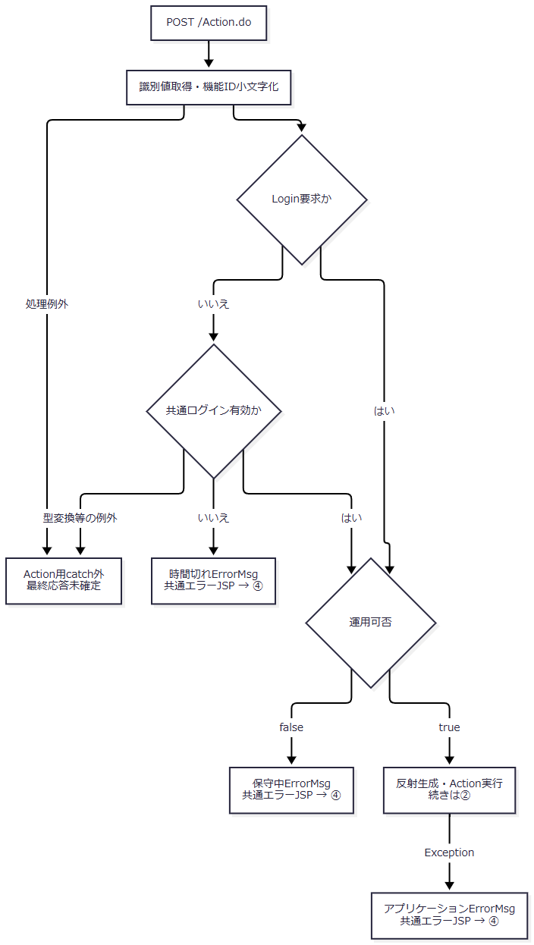

 | ② 初期入口と表示決定：手順2.1、3。 requireStaff の詳細は③である。③の拒否と例外は異なる出口を持つ。

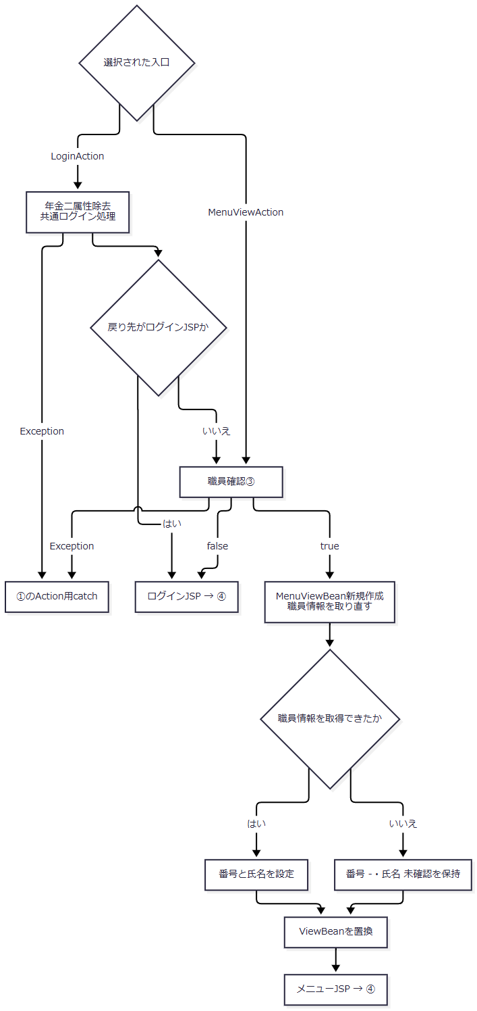

 | ③ 職員確認：手順2.2～2.5。 成功時は②へtrueを返す。SQL取得例外では拒否時の属性除去を行う箇所へ到達しない。

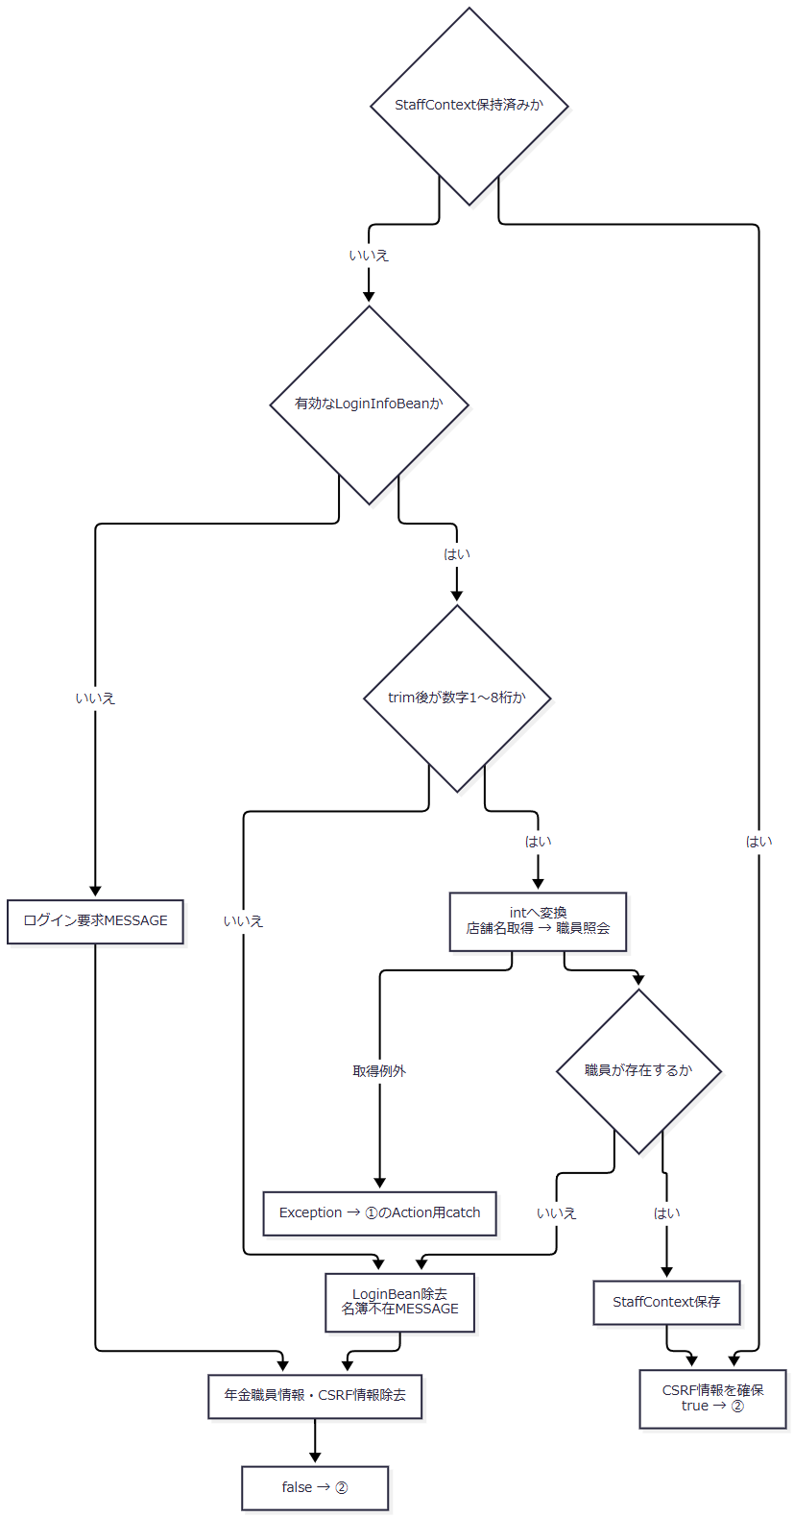

 | ④ 共通後処理：手順4。 各枝の strUrl を引き継ぐ。ここではメニュー・ログイン・共通エラーのいずれかを固定しない。

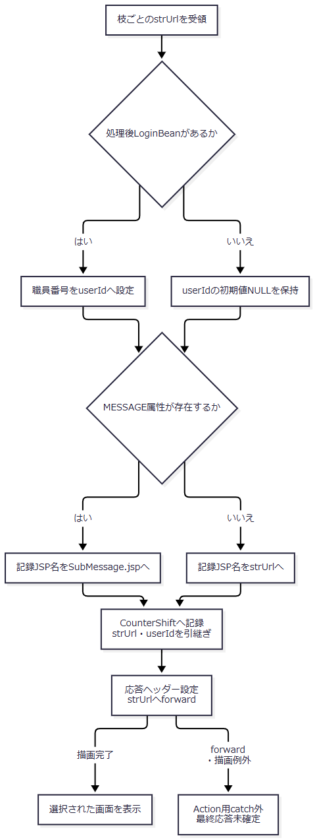

 | ④での LoginBean の型変換など、アクセス記録呼出し前の例外もAction用catchの外である。CounterShift 内で捕捉した記録例外は業務戻り先を変更せず、記録処理終了後は同じ strUrl で転送へ進む。
SQL・テーブル関連（ER図）
 | 職員情報を補完する場合だけ、店舗名と職員名簿を読み取る。二表は別接続で取得し、所属店番によってメモリ上のMapを参照する。以下はデータ移送の関連図であり、表間のFKや多重度を定義するER図ではない。

 | 共通アクセス記録は独立して TBL-N2-006：DB2.Ｕカウンターシフト に追加する。メニューの固有処理は予約本表・削除明細を更新しない。
DB操作の詳細
操作 |  |  |  | 接続・対象 |  |  | 抽出・設定内容 |  |  | 結果と境界
店舗名取得 |  |  |  | 業務用接続、店名テーブル |  |  | 店舗ｺｰﾄﾞ・店名を条件なしで全件取得。パラメータ・ORDER BYなし |  |  | Integer キーのMapに格納する。職員照会のtryより先に実行する
職員照会 |  |  |  | 職員用接続、DB2.Ｕ職員名簿表 |  |  | 職員番号・漢字氏名・カナ氏名・所属店番・役職コードを取得。WHERE S.職員番号 = ?、パラメータ1は setInt |  |  | 最初の1行を使い、0件はNULL。複数件の検査、ORDER BY、ページング、件数上限、タイムアウト・取消設定はない
共通アクセス記録 |  |  |  | 共通接続、DB2.Ｕカウンターシフト |  |  | アクセス日付・時刻、機能ID、画面ID、コマンドID、Action ID、記録用JSP名、利用者識別をINSERT |  |  | 独立commit。捕捉Exceptionでrollbackを試みる。画面セッション変更は戻さない

 | 職員照会SQLの全体は次のとおりである。入力はメニューの画面項目ではなく、共通ログイン情報から変換した職員番号である。
 | SELECT S.職員番号 AS STAFF_NO, S.漢字氏名 AS STAFF_NAME, S.カナ氏名 AS STAFF_KANA_NAME, S.所属店番 AS BRANCH_NO, S.役職コード AS ROLE_CODE FROM DB2.Ｕ職員名簿表 S WHERE S.職員番号 = ?
 | 店舗名取得は SELECT 店舗ｺｰﾄﾞ AS BRANCH_NO, 店名 AS BRANCH_NAME FROM 店名テーブル である。両照会にSQLのJOINはない。職員番号はJavaの int をJDBCの setInt に渡すため、NULLバインドや文字列サイズ指定は行わない。
 | 業務用DataSourceは jdbc/RAROA_DB、java:comp/env/jdbc/RAROA_DB の順に探索し、職員用は jdbc/Oracle_SP2NM、java:comp/env/jdbc/Oracle_SP2NM の順に探索する。用途別にDataSourceを共有キャッシュし、照会ごとに接続を得る。年金の接続取得処理自体はautoCommitを設定せず、二つの読取りを単一トランザクションとして扱う実装もない。
 | 共通アクセス記録はautoCommit=falseの別接続で行う。SQL文字列を組み立て、Statementで実行する。空のコマンドIDはSQL NULLにし、Javaの userId がNULLの場合は引用符付き文字列 'null' を組み立てるため、両者の保存表現は異なる。記録失敗時のrollback・closeのSQLExceptionはログへ出力する。commit呼出しの例外だけから記録が未確定・未保存のどちらかを断定しない。
結果・例外時の扱い
条件 |  |  |  |  | セッション・戻り先 |  |  |  | 表示・応答の扱い
職員確認成功 |  |  |  |  | 新しいMenuViewBeanを ViewBean へ設定し、メニューJSPを返す |  |  |  | 番号・氏名と全四ボタンを表示する
番号形式不適合、名簿0件 |  |  |  |  | LoginBean、年金職員情報、CSRF情報を除去し、名簿不在MESSAGEを設定する |  |  |  | ログイン画面でメッセージを表示後、非空のMESSAGEを除去する
requireStaff内で共通情報不成立 |  |  |  |  | ログイン要求MESSAGEを設定し、年金二属性を除去する。この枝自体は LoginBean を除去しない |  |  |  | ログインJSPを返す。通常のAction入口の時間切れ拒否とは別の分岐
店舗名のSQLException |  |  |  |  | 「店舗名の取得に失敗しました。」の NenkinDataAccessException を送出する |  |  |  | 職員取得のcatchへ入らず、Action用共通catchへ伝播する
職員照会のSQLException |  |  |  |  | 「職員の取得に失敗しました。」の NenkinDataAccessException を送出する |  |  |  | 名簿0件とは扱わず、Action用共通catchへ伝播する
Action実行範囲のException |  |  |  |  | ログ出力し、ErrorMsg にアプリケーションエラーを設定する |  |  |  | 共通エラーJSPを選ぶ。既に行ったセッション変更の復元処理はない
識別値処理・共通認証・後処理・JSP描画の例外 |  |  |  |  | Action用catchの外 |  |  |  | 同じ共通エラー画面や特定HTTP状態への変換は保証しない

 | 各照会は自身のfinallyでResultSet、文、接続を閉じ、close時のExceptionを無視する。店舗名取得は職員取得処理のtryより前であり、二種類の取得失敗を一つの例外理由へまとめない。取得例外が発生した場合、requireStaff の拒否メッセージ設定と属性除去までは進まない。
業務画面の選択（四ボタン共通）
処理概要
 | 業務ボタン押下を go(view,command) で受け、共通のメニューフォームを送信する。四ボタンは遷移先のView処理を選ぶ。業務の実行要求は、開いた画面で別途行う。
処理手順
 | 1. 押下したボタンから要求を組み立てる。
 | 1.1. | menuView.value に遷移先の画面ID、menuCommand.value に View を設定する。FUNCTION_ID=nenkin は保持する。
 | 1.2. | menuForm.submit() で /Action.do へPOSTする。メニュー内の業務入力検査や確認ダイアログはない。
 | 2. 遷移先を初期化する。
 | 2.1. | 共通ログイン確認、運用可否、反射生成を経て、次表のActionを呼ぶ。各Actionも requireStaff を実行する。職員確認falseならログインJSPを返し、取得例外等のExceptionならAction用共通catchへ進む。
 | 2.2. | 職員確認trueなら、選択先の新しいBeanを共通の ViewBean に設定する。以前の入力内容を保持する遷移ではない。
押下ボタン |  |  | VIEW_ID・COMMAND_ID |  |  | 呼出入口 |  | 初期表示として設定する状態 |  |  | 成功時の戻り先
新規・変更・削除 |  |  | Pension / View |  |  | nenkin.PensionViewAction |  | 空の予約モデル、既存フラグfalse、空メッセージ。職員情報があれば番号・氏名を設定する。空モデル生成時に所属店番を予約へ設定しない |  |  | ./JSP/NENKIN/Pension.jsp
処理データ |  |  | Batch / View |  |  | nenkin.BatchViewAction |  | 対象日を当日、月次開始・終了を当月初日・末日、削除基準日を現在日時から2か月戻した日とする。対象職員番号は空文字、出力三区分はすべてfalse |  |  | ./JSP/NENKIN/Batch.jsp
印刷 |  |  | Report / View |  |  | nenkin.ReportViewAction |  | 店舗範囲指定false、開始・終了店番は空文字、並び順1、プレビューfalse、明細空リスト |  |  | ./JSP/NENKIN/Report.jsp
EXCEL出力 |  |  | Excel / View |  |  | nenkin.ExcelViewAction |  | 店番・店舗名・メッセージは空文字 |  |  | ./JSP/NENKIN/Excel.jsp

 | 3. 選択先画面を表示する。
 | 3.1. | 共通後処理へ、各Actionの戻り先と処理後に取得できた利用者識別を引き継ぐ。アクセス記録後、そのJSPへforwardする。
 | 3.2. | 新規・変更・削除のJSPでは、表示時に性別、裁定請求、受給有無、年金種類の候補を取得する。ViewActionが空モデルを作成できたことだけで、JSPの描画完了までは保証しない。
処理フロー
 | 入口判定と共通後処理の詳細は、表示イベントの①・④に対応する。以下の「遷移先初期化」は上表の行ごとに異なるBeanと戻り先を作る。

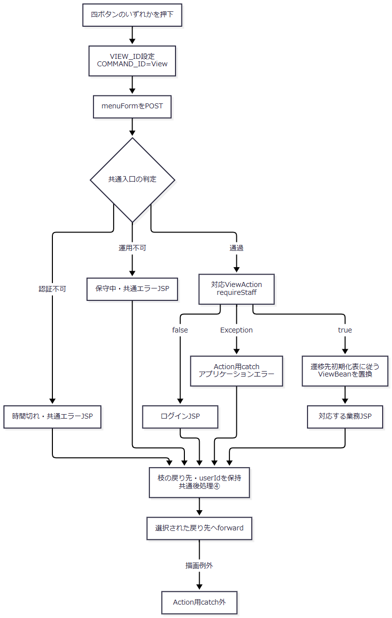

 | 識別値処理等のcatch外例外は表示イベント①と同じ境界を持つ。反射生成やViewAction内の初期化でExceptionが生じた場合は、①のAction用catchへ進む。正常枝の戻り先を、拒否枝のログインJSPや共通エラーJSPに置き換えて合流させない。
SQL・テーブル関連（ER図）
 | メニュー送信と四つのViewActionには予約のINSERT・UPDATE・DELETEがない。職員情報を補完する場合の二表読取りは、表示イベントのデータ移送図と同じである。さらに予約画面のJSP描画ではコード候補の読取りがある。
 | 四画面の業務実行時に使用する予約、削除明細、出力対象の関係は遷移先の責務である。本イベントの表間関連として追加のFK・多重度は定義しない。
DB操作の詳細
 | 四つのViewActionは、空モデルや初期条件のBeanを作成する。PensionRepository.createEmpty(StaffContext) も新しい予約モデルを返すだけであり、既存予約の検索はしない。処理データの削除整理、印刷のプレビュー検索、店舗別Excelの対象検索は、このView要求には接続されていない。
 | 職員補完が必要なら表示イベントの店舗名取得・職員照会を行い、共通後処理ではアクセス記録を行う。予約JSPの候補取得はforward後の画面描画に属する。候補の抽出条件と保存コードへの対応はSCR-018の説明範囲であり、メニューのボタン値を候補や保存コードとして扱わない。
結果・例外時の扱い
 | 正常時は、選択した条件・入力画面を初期状態で表示する。「印刷」を押しても印刷完了にはならず、「EXCEL出力」を押してもファイル受領完了にはならない。
 | 共通認証不成立、運用不可、職員確認false、ActionのExceptionの結果は、表示イベントに定めた別々の理由・戻り先を引き継ぐ。JSP描画はAction用catchの外であり、予約画面の候補取得失敗を同catchが共通エラーへ変換するとは限らない。共通ViewBeanの置換は既に行われ得る。
ログアウト
処理概要
 | 共有ヘッダーの専用フォームから common / Logout / 空文字 をPOSTし、共通の表示情報とログイン情報を除去してログイン画面へ戻る。年金職員情報・CSRF情報の全消去を行う操作ではない。
処理手順
 | 1. 共通入口で実行可否を確認する。
 | 1.1. | ログアウトフォームが FUNCTION_ID=common、VIEW_ID=Logout、空の COMMAND_ID を /Action.do へ送る。原画面のボタンはsubmitであり、業務遷移用の go を使用しない。
 | 1.2. | 共通ログイン確認を行う。不成立なら時間切れの共通エラーJSPを選び、LogoutActionを実行しない。
 | 1.3. | 通過したら、Action実行前の LoginBean から職員番号をアクセス記録用 userId へ退避する。その後に運用可否を確認する。falseなら保守中の共通エラーJSPを選び、属性除去は行わない。
 | 2. 共通ログアウトを実行する。
 | 2.1. | common.LogoutAction を反射生成して perform を呼ぶ。同Actionは ViewBean、LoginBean の順にセッション属性を除去する。
 | 2.2. | ./JSP/MENU/Login.jsp を返す。セッションのinvalidate、年金職員情報・CSRF情報・SubWindowBean・MESSAGEの除去、CSRF情報の更新は、このActionでは行わない。
 | 3. 記録してログイン画面へ転送する。
 | 3.1. | 処理後の LoginBean から職員番号を取り直さず、手順1.3の userId を保持する。認証拒否で退避していない枝では初期値NULLのままである。
 | 3.2. | 共通アクセス記録へ渡すJSP名はMESSAGEの有無で選ぶが、実際の戻り先は各枝の値を保つ。アクセス記録の後、成功枝はログインJSPへforwardする。
処理フロー
 | ① 実行前判定と属性除去：手順1・2。 三つの出口で保持する状態が異なる。

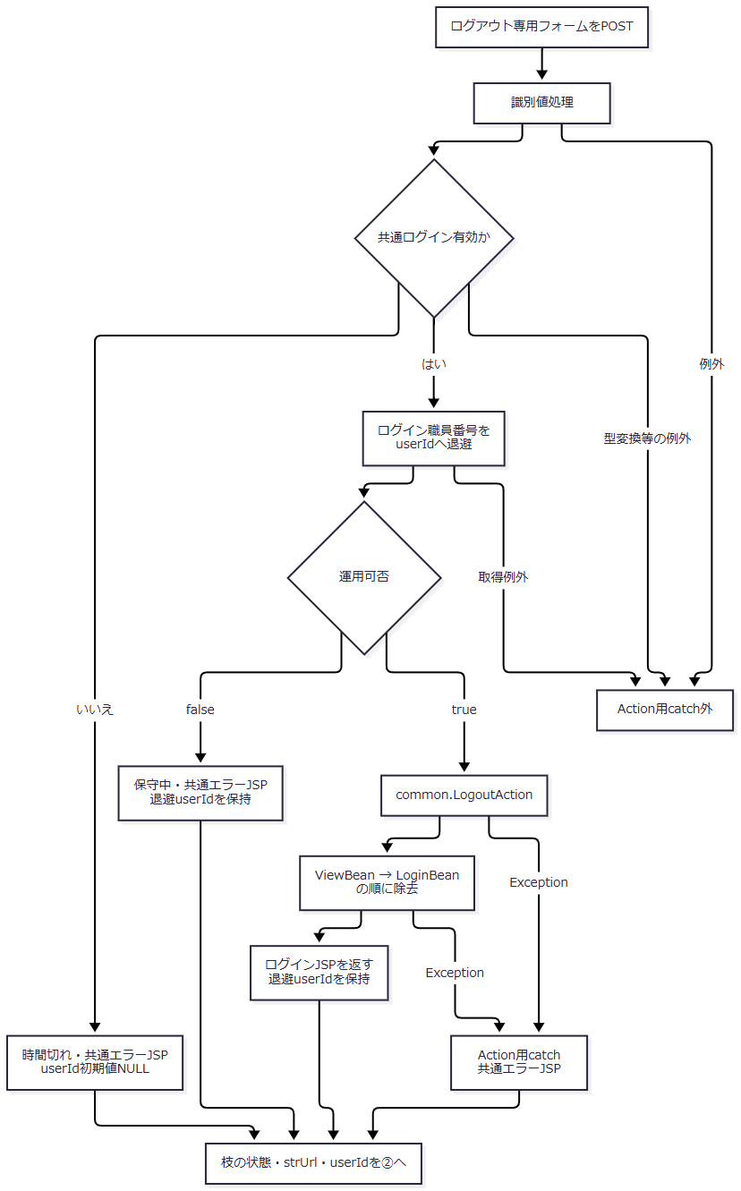

 | ② 共通後処理：手順3。 入口は①で決めた戻り先と利用者識別である。ここで userId=NULL を共通代入しない。

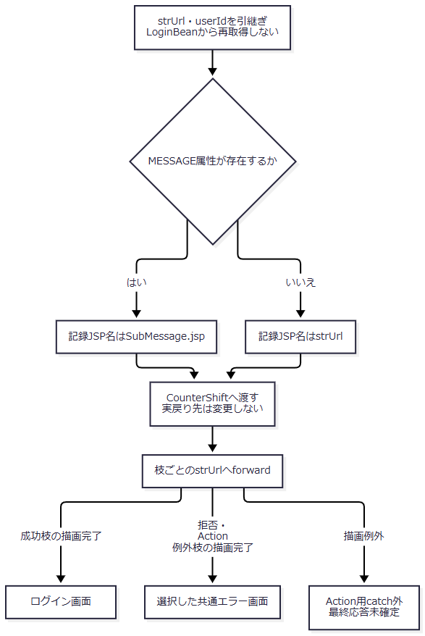

SQL・テーブル関連（ER図）
 | LogoutAction自身はDBを使用せず、操作対象はセッション内の ViewBean と LoginBean である。関連するDB更新は共通アクセス記録の単一表 DB2.Ｕカウンターシフト へのINSERTであり、表間ER図を設ける対象ではない。
 | 運用可否確認では共通接続を取得するが、commonは運用状態表の照会対象外である。ログアウトで予約本表や削除明細を削除する処理はない。
DB操作の詳細
 | アクセス記録のSQL組立てと独立commit・rollbackは、表示イベントの共通アクセス記録契約と同じである。成功時の利用者識別は、ログアウト前に退避した職員番号を渡す。空のコマンドIDのSQL NULL化と、未取得userIdから組み立てる文字列 'null' は区別する。
 | セッション属性除去とアクセス記録は一体のDBトランザクションではない。記録処理が失敗しても、除去済みのログイン情報を復元する処理はない。
結果・例外時の扱い
経路 |  |  |  | ViewBean・LoginBean |  |  | 年金職員情報・CSRF情報 |  |  | 戻り先と記録用利用者識別
正常にLogoutAction完了 |  |  |  | 両方を除去 |  |  | 同Actionでは保持 |  |  | ログインJSP、事前退避した職員番号
共通認証拒否 |  |  |  | LogoutActionによる除去に到達しない |  |  | 同Actionによる変更なし |  |  | 時間切れの共通エラーJSP、userId初期値NULL
運用可否false |  |  |  | LogoutActionによる除去に到達しない |  |  | 同Actionによる変更なし |  |  | 保守中の共通エラーJSP、事前退避値を保持
反射生成・Action実行のException |  |  |  | 実行済み変更を戻す処理なし |  |  | 同Actionによる明示除去なし |  |  | アプリケーションエラーの共通JSP、事前退避値を保持
forward・描画例外 |  |  |  | それ以前のセッション変更は成立し得る |  |  | 直前の状態を保持し得る |  |  | 最終HTTP状態・表示結果はAction用catchでは確定しない

 | ログアウト後に年金職員情報が残っていても、次の通常Action要求は共通LoginBeanの確認を通過できない。通常の再ログインでは、年金LoginActionの開始時に年金職員情報とCSRF情報を除去する。ログインJSPで非空のMESSAGEが表示された場合の属性除去は、LogoutActionの除去処理とは別である。

